信用交易
融资融券市场交易数据统计(2023-06-28)

标的证券 | 融资融券余额（亿元） | 融资余额（亿元） | 融券余额（亿元） | 融资买入额（亿元） | 融资融券规模变化（亿元） | 融资余额增幅(‰) | 融券余额增幅(%)
统计数据 | 15,907.14 | 15,000.06 | 905.12 | 583.49 | -50.31 | -3.00 | -0.56
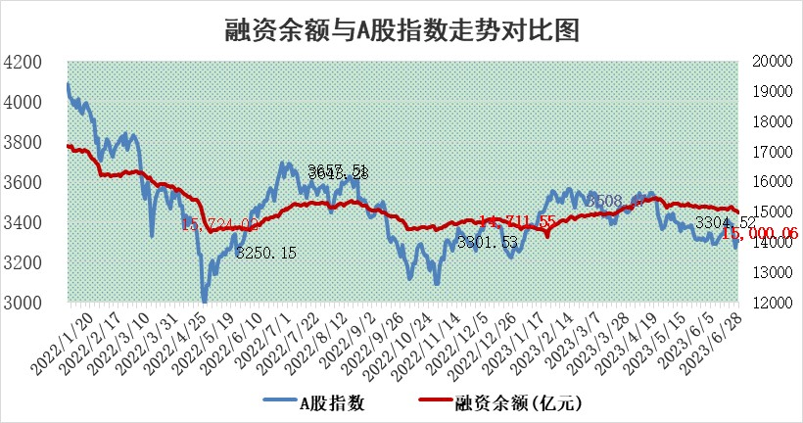

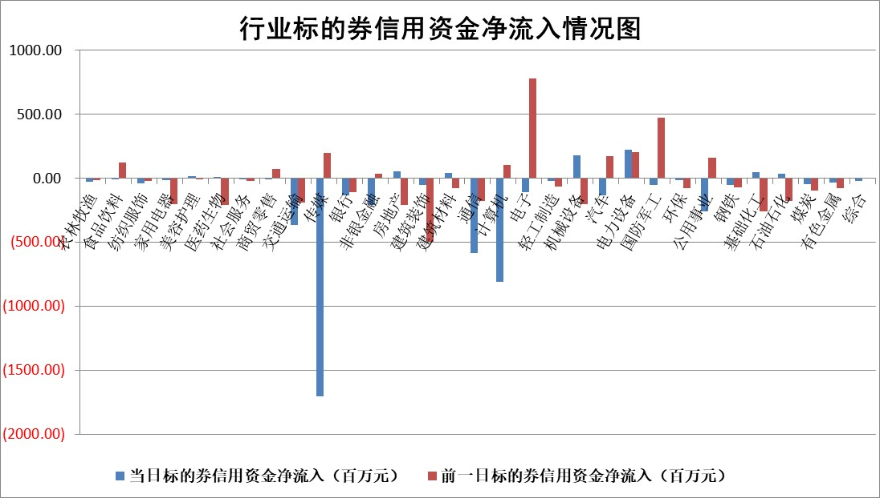

标的基金代码 | 标的基金简称 | 融资余额/市值(%) | 融资余额增幅(%) | 融资买入额/成交金额(%) | （融资余额净增额-融券余额净增额）/市值(‱) | 融券余额降幅(%) | ABS[（融资余额净增额-融券余额净增额）/市值净增额-1](%)
159902 | 华夏中小板ETF | 0.00 | 0.00 | 0.00 | 0.00 | 0.00 | 100.00
159915 | 易方达创业板ETF | 2.18 | 8.23 | 7304773.37 | 16.44 | -2.04 | 244.22
159919 | 嘉实沪深300ETF | 4.57 | -0.33 | 0.27 | -1.80 | -6.24 | 116.36
159920 | 华夏恒生ETF | 69.84 | -1.74 | 1.88 | -123.73 | -0.36 | 32.31
159922 | 嘉实中证500ETF | 1.03 | 57.42 | 1474.43 | 36.00 | -0.36 | 137.07
159925 | 南方沪深300ETF | 0.04 | -2.87 | 0.00 | -0.13 | 0.00 | 101.26
159928 | 消费ETF | 1.03 | 2.23 | 13.02 | 2.19 | -0.55 | 95.53
159934 | 易方达黄金ETF | 363.59 | -0.31 | 1.77 | -114.85 | 0.00 | 861.44
159939 | 全指信息技术ETF | 0.60 | -6.76 | 53.23 | -4.20 | 0.49 | 96.47
159940 | 全指金融地产ETF | 0.14 | 0.04 | 0.00 | 0.01 | 0.00 | 99.96
159995 | 半导体芯片ETF | 2.42 | 0.02 | 140.14 | -0.70 | -2.69 | 103.51
159997 | 天弘中证电子ETF | 1.85 | -1.88 | 1.99 | -3.27 | 1.12 | 94.72
159998 | 天弘中证计算机主题ETF | 1.04 | 2.15 | 0.57 | 3.48 | 3.41 | 100.80
510050 | 华夏上证50ETF | 9.29 | -0.21 | 79.54 | -3.68 | -11.33 | 110.19
510180 | 华安上证180ETF | 0.51 | -0.06 | 0.39 | -0.12 | -7.00 | 100.38
510880 | 华泰柏瑞红利ETF | 0.35 | -5.04 | 1.18 | -1.96 | -4.72 | 101.81
510900 | 易方达恒生H股ETF | 93.18 | -0.07 | 3.60 | -6.41 | 0.00 | 117.32
511010 | 5年期国债ETF | 0.00 | 0.00 | 0.00 | 0.00 | 0.00 | 100.00
511380 | 可转债及可交换债券ETF | 6.55 | -1.36 | 5.43 | -9.04 | 0.00 | 109.89
512000 | 全指证券ETF | 6.66 | -0.34 | 22.95 | -2.49 | -0.66 | 122.71
512010 | 沪深300医药卫生ETF | 4.31 | 1.01 | 51.24 | 5.00 | 4.13 | 110.37
512070 | 沪深300非银ETF | 2.34 | 3.81 | 163.13 | 8.58 | -0.11 | 107.85
512400 | 南方中证申万有色金属ETF | 1.38 | 4.42 | 0.40 | 8.11 | 7.85 | 117.87
512580 | 广发中证环保产业ETF | 0.94 | 2.59 | 0.08 | 2.11 | -0.57 | 96.28
512660 | 国泰中证军工ETF | 2.38 | -0.23 | 13.32 | -0.89 | -0.79 | 100.22
512800 | 华宝中证银行ETF | 13.63 | -2.22 | 1.50 | -28.87 | 10.30 | 531.95
512980 | 广发中证传媒ETF | 0.64 | -5.57 | 176.80 | -3.52 | 1.33 | 96.83
515030 | 华夏中证新能源汽车ETF | 2.30 | 0.33 | 17.10 | -0.08 | -1.59 | 100.32
515050 | 华夏中证5G通信主题ETF | 1.04 | 8.27 | 9.50 | 8.83 | 5.00 | 102.84
515070 | 华夏中证人工智能ETF | 2.04 | 7.31 | 24.44 | 14.92 | 3.30 | 102.49
标的股票比较指标 |  | 融资余额/流通A股市值(%) | 融资余额增幅(%) | 融资买入额/成交金额(%) | （融资余额净增额-融券余额净增额）/流通A股市值(‱) | 融券余额降幅(%) | ABS[（融资余额净增额-融券余额净增额）/流通A股市值净增额-1](%)
前十名标的个股 |  | 仁东控股 | 福斯特 | 海油发展 | 南凌科技 | 铜峰电子 | 兴图新科
 |  | 莱茵生物 | 大理药业 | 酒钢宏兴 | 亚康股份 | 现代投资 | 聚胶股份
 |  | 全柴动力 | 京城股份 | 三元生物 | 华依科技 | 博力威 | 远信工业
 |  | 亚通股份 | 南凌科技 | 中国能建 | 步科股份 | 山东海化 | 杭可科技
 |  | 大立科技 | 龙芯中科 | 紫金银行 | 金道科技 | 诺思格 | 容知日新
 |  | 万得凯 | 亚康股份 | 美凯龙 | 江南奕帆 | 前沿生物 | 江波龙
 |  | 晨鸣纸业 | 兴图新科 | 星辉环材 | 科力尔 | 银龙股份 | 万东医疗
 |  | 数码视讯 | 步科股份 | 和顺科技 | 京城股份 | 山东矿机 | 京基智农
 |  | 司尔特 | 江南奕帆 | 浙江东方 | 永信至诚 | 德马科技 | 川润股份
 |  | 钜泉科技 | 苏文电能 | 光大银行 | 苏文电能 | 迪威尔 | 松井股份
后十名标的个股 |  | 金圆股份 | 中国科传 | 华脉科技 | 铭普光磁 | 厦门港务 | 云图控股
 |  | 哈工智能 | 铭普光磁 | 青岛港 | 昆仑万维 | 恒信东方 | 中英科技
 |  | 正邦科技 | 中胤时尚 | 天沃科技 | 视觉中国 | 万胜智能 | 众源新材
 |  | 美好置业 | 昆仑万维 | 南大光电 | 兆龙互连 | 通行宝 | 航天机电
 |  | 宋都股份 | 富信科技 | 金圆股份 | 中胤时尚 | 岱勒新材 | 聆达股份
 |  | 中天金融 | 华光环能 | 哈工智能 | 本川智能 | 福建水泥 | 新泉股份
 |  | 华铁股份 | 浪潮信息 | 正邦科技 | 漫步者 | 风神股份 | 磁谷科技 | ;
 |  | 阳光城 | 新泉股份 | 美好置业 | 华策影视 | 福瑞股份 | 喜悦智行
 |  | 紫鑫药业 | 森赫股份 | 宋都股份 | 中国科传 | 福星股份 | 森赫股份
 |  | 中国中期 | 鸥玛软件 | 中天金融 | 新国都 | 陕西黑猫 | 通宝能源
说明：1.以上普通交易数据和信用交易数据皆以交易日收盘后数据为基准；2.上述标的证券总数据只计算标的证券市场总数据，不包括从标的证券中调出去标的证券数据，所以与交易所公布的总值略有不同； 3.上述行业采用申万一级行业分类；4.以上标的基金和标的个股中比较的6个指标值中：前5个（从左至右）为正向指标，值越大排名越靠前；第6个为逆向指标，值越小，排名越靠前；5.第6个指标中ABS[]表示求绝对值，其主要用于考量信用资金相对净流入对股价相对净变化的贡献程度；6.数据来源：wind，交易所。

 | 证券代码 | 新增融资余额 | 融资买入额 | 融资买入增幅前10
远大智能 | 002689 | 28175353 | 42268582 | 199%
亚太股份 | 002284 | 21555247 | 34242865 | 82%
赛诺医疗 | 688108 | 72122899 | 101076547 | 78%
湖南发展 | 000722 | 66023557 | 137112987 | 75%
柘中股份 | 002346 | 14584119 | 36845980 | 58%
国城矿业 | 000688 | 24683149 | 48240585 | 54%
兆新股份 | 002256 | 1985058 | 4066269 | 52%
凯美特气 | 002549 | 33806472 | 61340055 | 52%
华昌达 | 300278 | 13474542 | 19303225 | 48%
新华联 | 000620 | 27311937 | 39201759 | 43%

 | 证券代码 | 新增融资余额 | 融资买入额 | 融资买入增幅前10
兔宝宝 | 002043 | 73310337 | 89923983 | 334%
捷昌驱动 | 603583 | 26026415 | 31686727 | 262%
湘财股份 | 600095 | 94196837 | 132280449 | 252%
中谷物流 | 603565 | 49103883 | 60098371 | 234%
中青宝 | 300052 | 24215352 | 31377809 | 98%
顾家家居 | 603816 | 138518545 | 188424210 | 78%
喜临门 | 603008 | 31503289 | 48351944 | 77%
财信发展 | 000838 | 10831830 | 17666790 | 74%
苏州银行 | 002966 | 10578096 | 19143736 | 72%
金诚信 | 603979 | 23858538 | 36098133 | 60%

